Intro
How to read/use this document:
When to use? | The Federal Vocabularies (FedVoc) describe semantics in domains commonly used by Belgian government institutions. You can use them • during business analysis, when designing the data model of an application or • when authoring specifications of an API or webservice (OpenAPI, WSDL/XSD, ...). If you can't find a concept that's commonly used by Belgian government institutions, you may open an issue to request the concept to be added.
How to use? | How to read the FedVoc Excel file: - In the "Standard" sheet, you find the vocabulary entries accepted by the Federal government as standard vocabulary. . The column ‘Ontology’ gives the different domains covered by the vocabulary. To find entries more easily, you can filter on ‘Ontology’ or do a full search (Ctrl+F). . The column ‘Name’ provides a short name of the vocabulary entry. It should be used as the basis of technical names for the entry, for instance when the item is used in a REST APIs. . The columns ‘LabelNL’ and ‘LabelFR’ provide translations of this ‘Name’. . The columns ‘Definition’ (DefinitionNL/DefinitionFR) specify a, preferably concise, definition of the entry . The columns ‘Comment’ (CommentNL/CommentFR) may provide additional information . The column ‘inSwagger’ indicates if the entry has a corresponding OpenAPI data type - In the "Draft" sheet, you find the vocabulary entries that are still a work in progress. - The “Government institutions” sheet provides the common names for Belgian Government institutions (code = abbreviation, name = full name, status = Draft/Standard) More advanced, the "Datamodels" sheet shows the relationships between vocabulary entries. It can be read as: entry ‘SubjectName’ has a relation of type ‘predicate’ with entry ‘ObjectName’ For instance: ‘houseNumber’ ‘domain’ ‘BelgianAddress’ means that instances with the property ‘houseNumber’ are of type ‘BelgianAddress’. Other sheets contain the source data from which the consolidated sheets with the standardized or draft vocabularies are generated. They are only meant to input the vocabularies into the spreadsheet rather than for reading; their use is explained in the first "Intro" sheet.

Principles followed by the workgroup: | The workgroup tries to reuse as much as possible existing vocabularies in order to allocate names, URI's and defintions to vocabulary items. In order of importance, the following priorities are respected: first European vocabularies, then international vocabularies and finally self-defined vocabularies.
 | 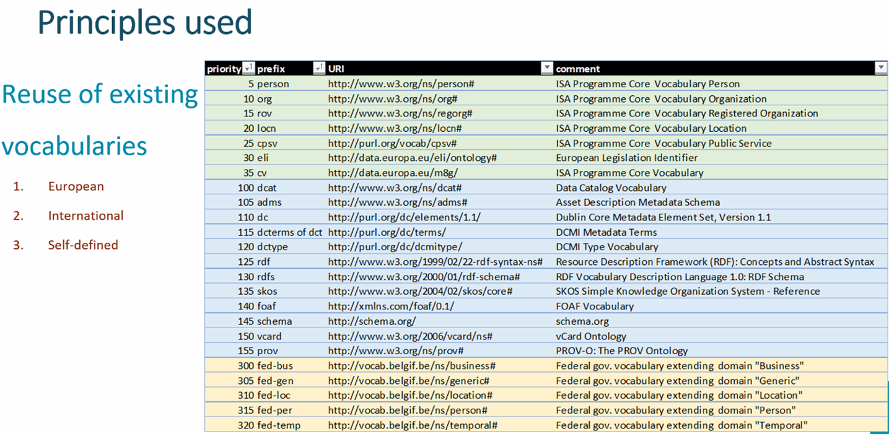

Explanation of the sheets
Standard | This sheet contains the end result which is a list of classes and properties with their URI's accepted by the Federal government as standard vocabulary. Process to obtain the result: Copy cell values of sheet PrepPublished. Filter and keep only "Proposed standard". Remove columns AdoptedByFed, Source, Prefix, PrefixFull. Sort by Ontology, Type, Name.
Draft | This sheet contains the backlog of vocabulary elements which are still under discussion in the workgroup. Process to obtain the result: Copy cell values of sheet PrepPublished. Filter and keep only "Draft". Remove columns AdoptedByFed, Source, Prefix, PrefixFull. Sort by Ontology, Type, Name.
Government institutions | Provide a standard name for government institutions (as decided by the functional workgroup of 2021-01-28).
Datamodels | This sheet contains relations between the different vocabulary elements resulting from datamodels that have been defined by the different parties. Here you will find constraints such as the notion of subclassOf (link between subclass and superclass - cfr inheritance), pattern, domain/range (domain being the class to which a property belongs and range the type of the property), hasConcept (link between ConceptScheme and Concept e.g. Gender => male, female) and valueInScheme (linking a property with a ConceptScheme).

 | US-English or UK-English ? If there is a clear EU/international vocabulary, we use the English terminology used in this standard according to the priorities listed previously. If not, by default US-English will be preferred.
 | The workgroup also tries to respect the ICEG-standard on URI's that can be found at https://github.com/belgif/thematic/blob/master/URI/iceg_uri_standard.md

